Thời gian xử lý ảnh
Tên file | Input | Thời gian (s) | Output | Số điểm G-code
2.jpg |  | 1.43 | 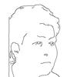 | 364
 |  | TỔNG: 1.430 giây

